Práctica 2
 |  |  |  |  | Resultados Práctica 2

 | Sistema en lazo abierto -> parámetros sistema |  |  | Modelizar(F.T)
 | Sintonizar controlador PID -> lazo cerrado |  |  | Sintonizar controlador

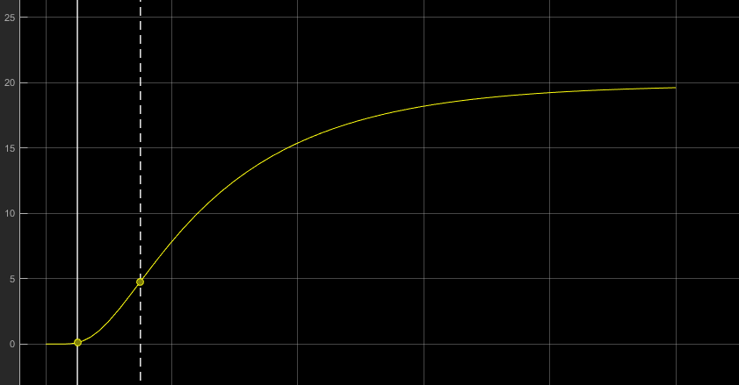
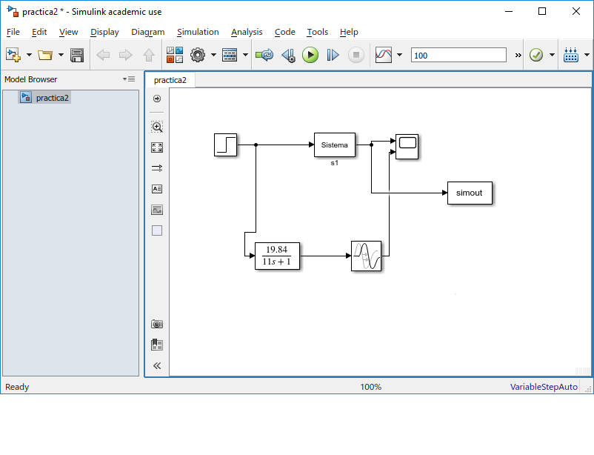
 | a)Ejecutar sistema -> resultados de parámetros del sistema al workSpace
 | Gráfica obtenida

Parámetros del sistema iniciales | Retardo | To | 3,651 s
 | Ganancia | K | 19.84
 | Cte de tiempo | Tp | 15,045s | para el cálculo de Tp
b) tipo Sistema=1
 | 0.632 * k = y para Tp |  | 12.53888
 | t cuando alcanzas esa y = Tp |  | 15,045 s

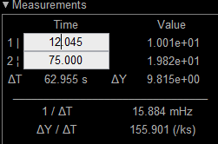
 | añado bloque transfer function y transfer delay

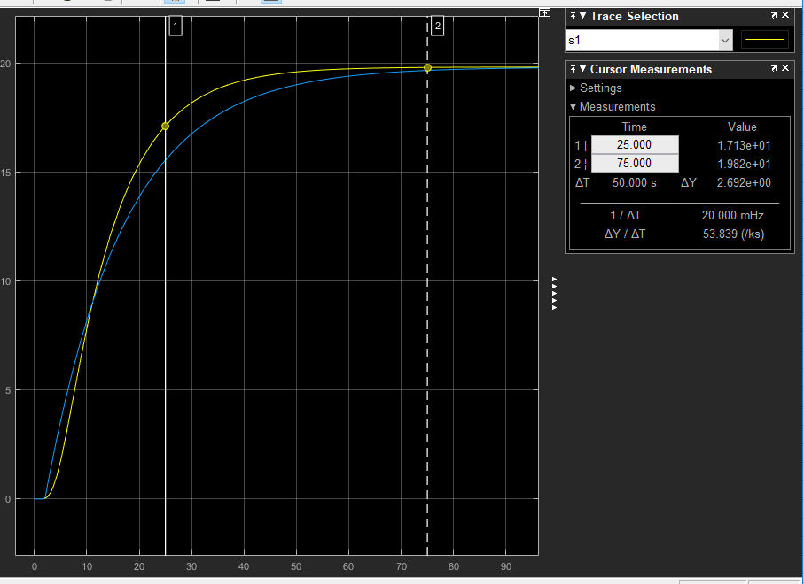

 | para To = 3.651

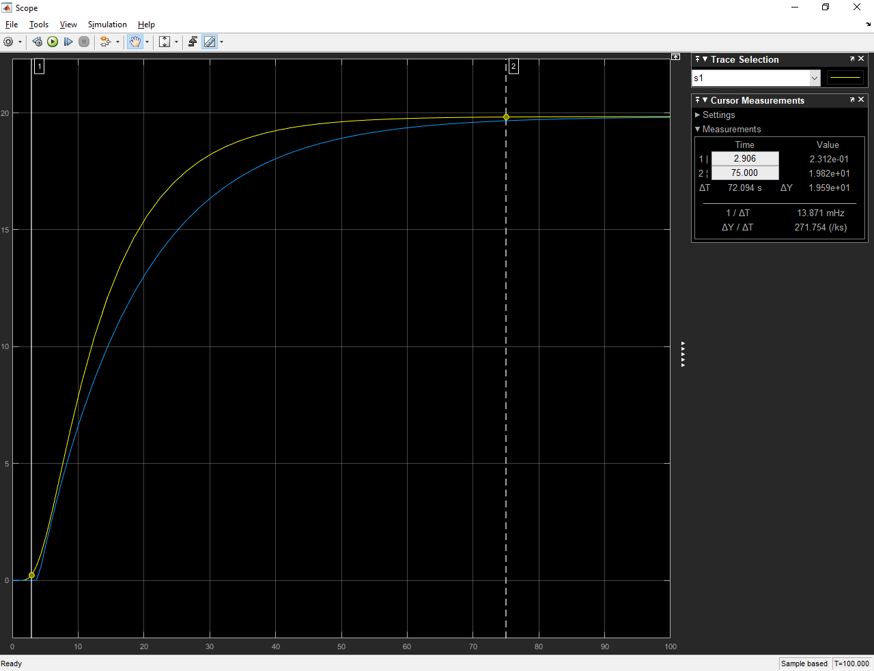

menos zoom | To = 3.531
más zoom | To = 2.999 | ->
se ajuta menos

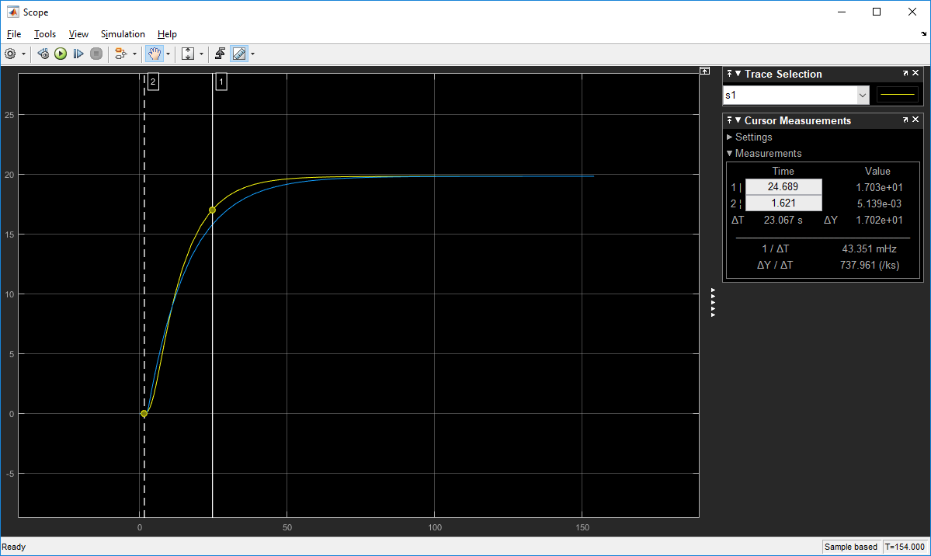
 | k = 19.84
 | Tp = 14s
 | To = 1.621

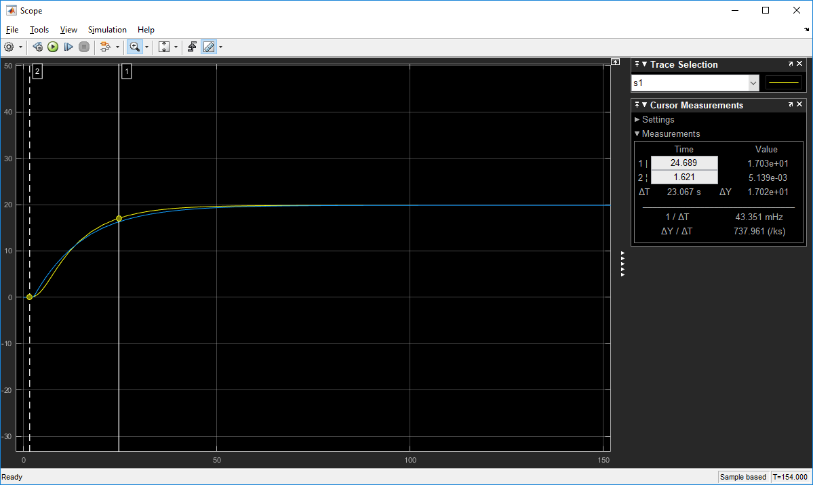
 | Tp = 13
 | To = 1.621

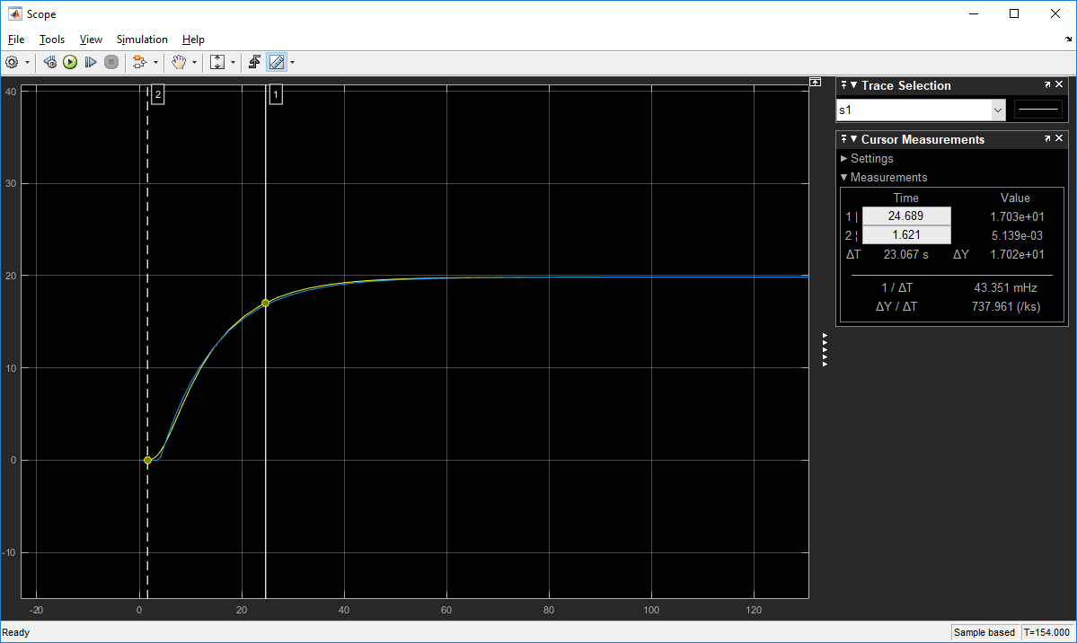
k | 19.84
Tp | 11
To | 3

 |  |  |  |  | Tipo 2

c) ¿Por qué si el tipo de sistema es 2 no es posible que la función de transferencia sea de primer orden?
La salida del sistema de tipo 2 tiene una oscilación, no se corresponde con un sistema de primer orden, luego no se puede simular con una funcion de transferencia de orden 1
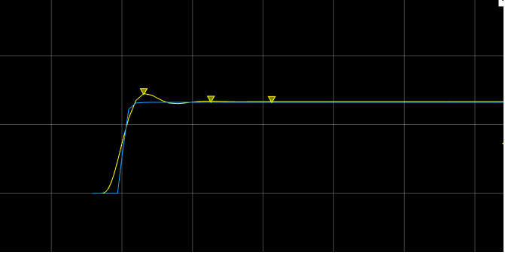

Cambiando la función de transferencia la salida alcanza el valor de referencia de la salida del sistema, pero la respuesta sigue siendo escalonada
k = 19,84
To = 30
Tp = 13

2019-02-02 | Controlador PID
 | Sistema en lazo cerrado
 | Con realimentación unitaria negativa
 | PLANTA TIPO 1
 | El sistema en lazo cerrado se hace inestable por lo que hay que añadir un bloque gain
 | PLANTA TIPO 2
 | El sitema en lazo cerrado tiene más oscilaciones que en lazo abierto pero no se hace inestable

 | 2.2_1 | tipo de planta 1
 |  | Método de Ziegler-Nichols |  | Sintonizar PID
 |  | sistema L.Abierto
 |  | Paso1: obtener retardo, ganancia, cte tiempo |  |  |  | Sintonía cualitativa del controlador PID en L.abierto
 |  | Paso 2: calcular parámetros PID con la tabla
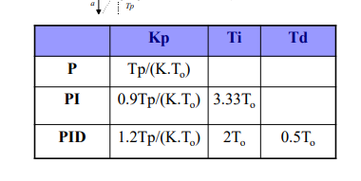

 |  |  |  |  |  | Tp | To | k
 |  |  |  |  |  | 11 | 3 | 19.84

 |  | Con los parámetros ya obtenidos en el apartado anterior:
 |  |  | Kp | Ti | Td
 |  | P | 0.184811828
 |  | PI | 0.1663306452 | 9.99
 |  | PID | 0.2217741935 | 6 | 1.5
 |  | Controlador PID:
 |  |  |  | kp | 0.2217741935 | Parámetros iniciales calculados
 |  |  |  | Ki | 0.03696236559
 |  |  |  | kd | 0.3326612903

 |  | Aplicamos las ganancias calculadas para los controladores P, PI y PID
 |  | El PID da el mejor resultado, tiene sobrelongación en la fase de transición, pero llega a la fase estacionaria. La gráfica del error alcanza valores menores que el controlador P
 |  | Con el controlador PI la salida del sistema es inestable, pues la acción derivativa mejoraba la estabilidad y la hemos eliminado
 |  | Con el controlador P , la velocidad de respuesta del sistema es similar al PID pero ha aumentado el ess, pues la acción integral se encargaba justo de eliminar el error estacionario

 |  | 2_2_2 | Tipo planta 2 | bloque gain : | 2.976 | Sistema críticamente estable
 |  |  | ku = | 1.2
 |  |  | Tu = | 6.708

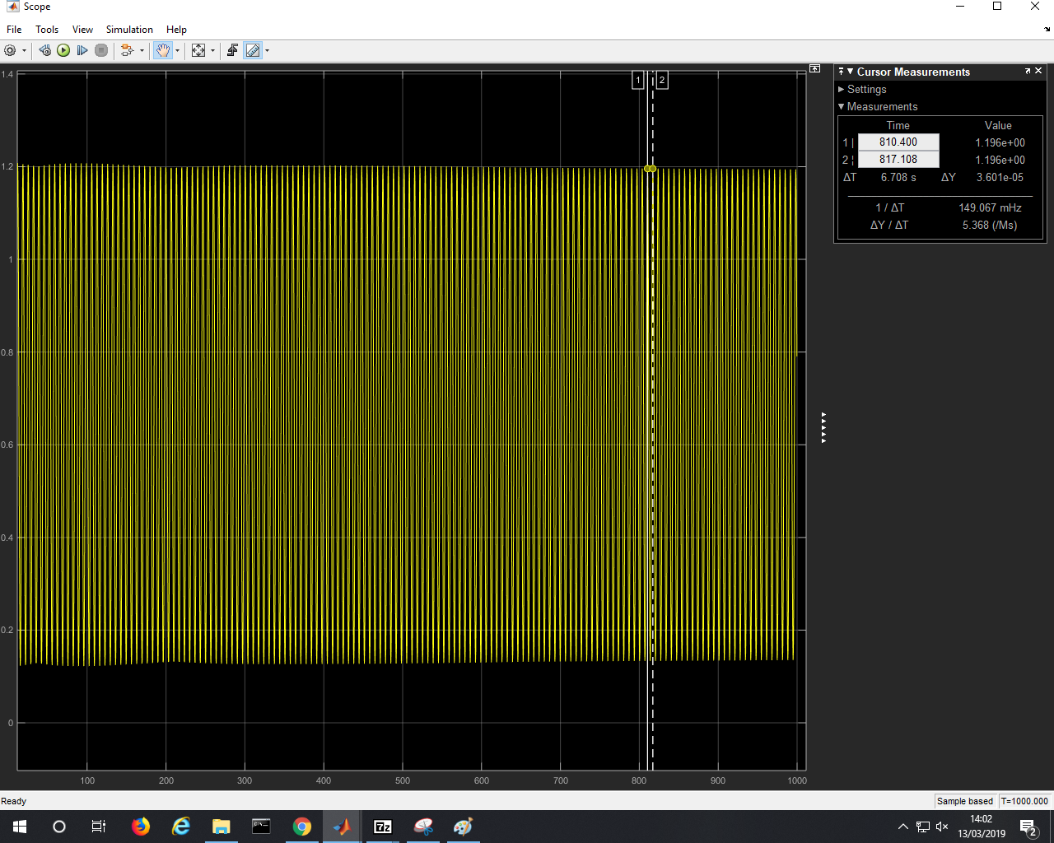

 |  |  |  | kp | Ti | Td | ki | kd
 |  |  | PID | 0.72 | 3.354 | 0.8385 | 0.2146690519 | 0.60372
 |  |  | PI | 0.54 | 5.59 |  | 0.09660107335
 |  |  | P | 0.6

 |  |  | El PID es el que mejor gráfica de error tiene (para la mayor parte del tiempo el error en el estacionamiento es menor que para un PI o un P)

 |  |  | 2_2_3 | Modificar las ganancias del controlador PID y ver qué obtenemos
 |  |  |  | El PD es el mejor que el Pporque además de hacer estable la salida del sistema el tiempo de subida es menor, es decir, la velocidad aumenta y la accion integral hace que el sistema sea muy inestable luego no nos vale PI ni PID

 |  |  | 2_2_4 | Elegimos sistema tipo 1
 |  |  | con los p, Ki, kd calculados anteriormente en el PID
 |  |  | kp | 0.22177
 |  |  | Ki | 0.03696
 |  |  | kd | 0.33266
 |  |  | si T de la entrada variable es 35 el tiempo de respuesta(tiempo de retardo) es mejor que para T = 40 |  |  |  |  |  | T = 36 igual
 |  |  | para T = 31 es demasiado poco tiempo de respuesta y no llega alcanzar el valor esperado, se pasa al mandar una señal de control mas extrema

 |  |  | Mejores parametros
 |  |  | valor max = 1
 |  |  | valor min = 0
 |  |  | T = 35

 |  |  | 2_3
 |  |  | Añadir ruido
 |  |  | Ver efecto sobre kd

 |  |  | Con ruido aumenta muy bruscamente la perturbación del control por tener la componente de acción derivatiba
 |  |  | pero no podemos quitar kd porque es la que aumenta la estabilidad de la salida del sistema

 |  |  | con ruido 1 se ve como se estabiliza la señal de salida, hay mas oscilaciones

Copia de Práctica 2
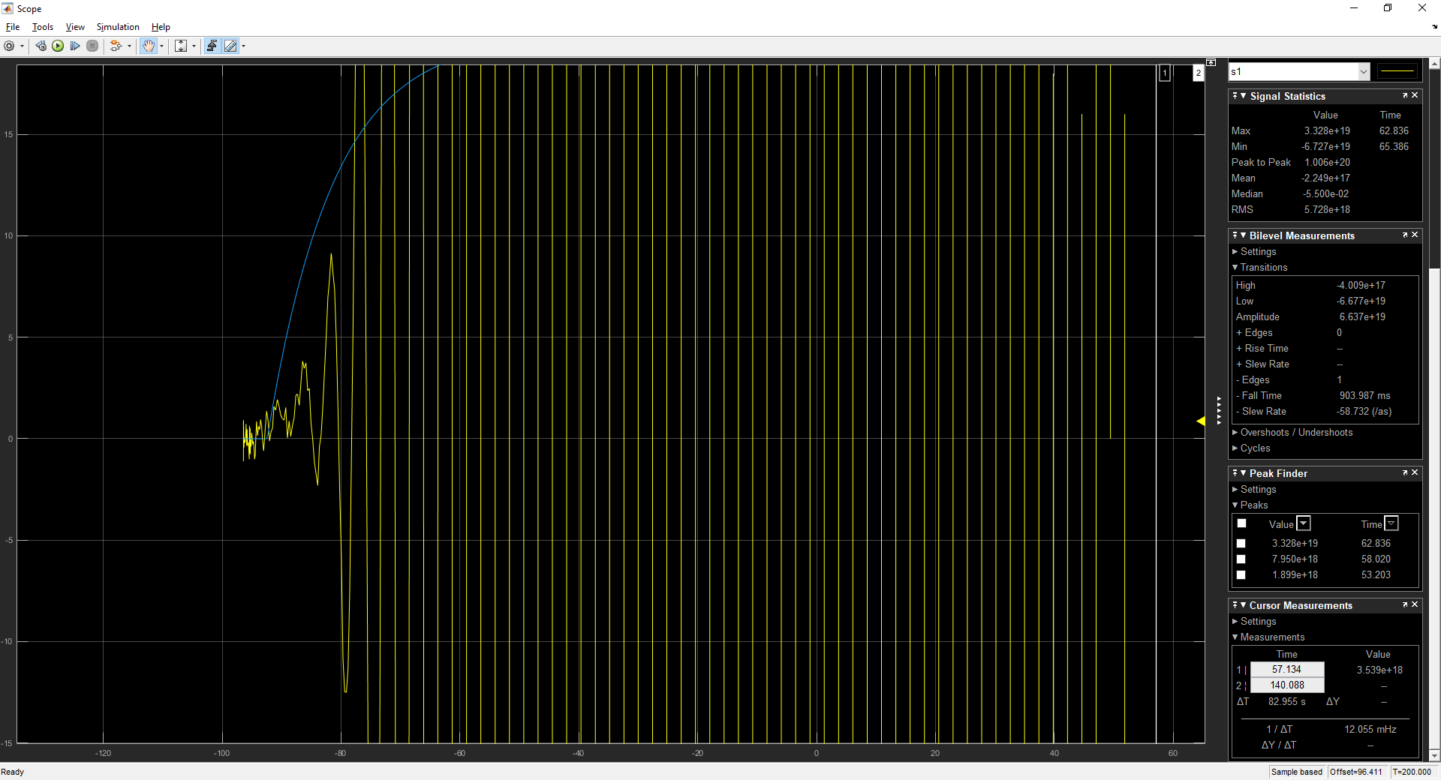
 |  |  |  |  | Resultados Práctica 2

 | Sistema en lazo abierto -> parámetros sistema
 | Sintonizar controlador PID -> lazo cerrado

 | a)Ejecutar sistema -> resultados de parámetros del sistema al workSpace
 | Gráfica obtenida

Parámetros del sistema iniciales | Retardo | To | 3,651 s
 | Ganancia | K | 19.84
 | Cte de tiempo | Tp | 15,045s | para el cálculo de Tp
b) tipo Sistema=1
 | 0.632 * k = y para Tp |  | 12.53888
 | t cuando alcanzas esa y = Tp |  | 15,045 s

 | añado bloque transfer function y transfer delay

 | para To = 3.651

menos zoom | To = 3.531
más zoom | To = 2.999 | ->
se ajuta menos

 | k = 19.84
 | Tp = 14s
 | To = 1.621

 | Tp = 13
 | To = 1.621

k | 19.84
Tp | 11
To | 3

 |  |  |  |  | Tipo 2

c) ¿Por qué si el tipo de sistema es 2 no es posible que la función de transferencia sea de primer orden?
La salida del sistema de tipo 2 tiene una oscilación, no se corresponde con un sistema de primer orden, luego no se puede simular con una funcion de transferencia de orden 1

Cambiando la función de transferencia la salida alcanza el valor de referencia de la salida del sistema, pero la respuesta sigue siendo escalonada
k = 19,84
To = 30
Tp = 13

2019-02-02 | Controlador PID
 | Sistema en lazo cerrado
 | Con realimentación unitaria negativa
 | PLANTA TIPO 1
 | El sistema en lazo cerrado se hace inestable por lo que hay que añadir un bloque gain
 | PLANTA TIPO 2
 | El sitema en lazo cerrado tiene más oscilaciones que en lazo abierto pero no se hace inestable

 | a)
 | PLANTA TIPO 1

 | Obtengo la salida: | Planta tipo 1 | Lazo Cerrado | -Sistema es inestable |  | sin controlar |  | Lazo abierto | Sistema estable con una respuesta escalonada
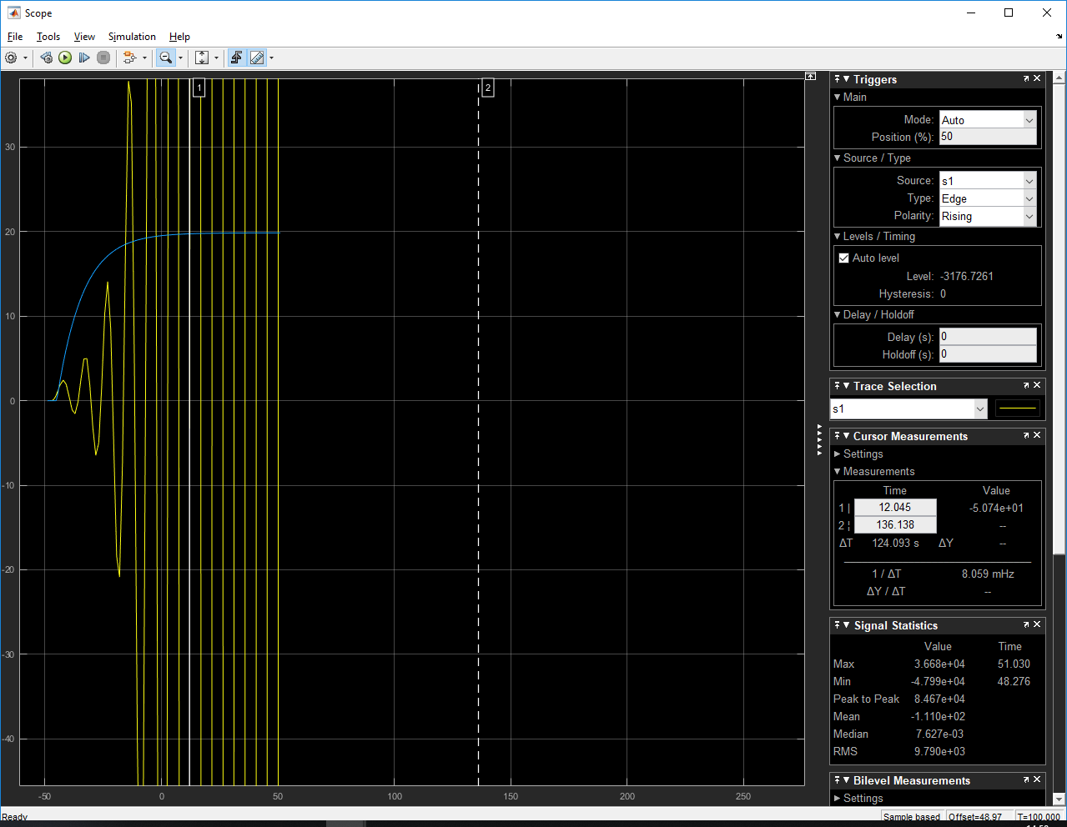

 |  | Planta tipo 2 |  | Lazo cerrado |  |  |  | Lazo abierto
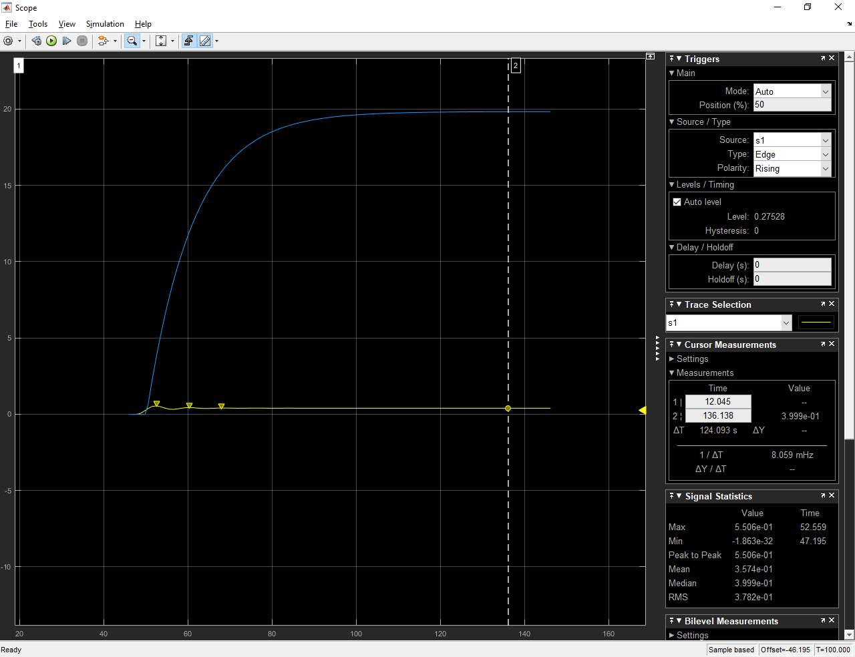
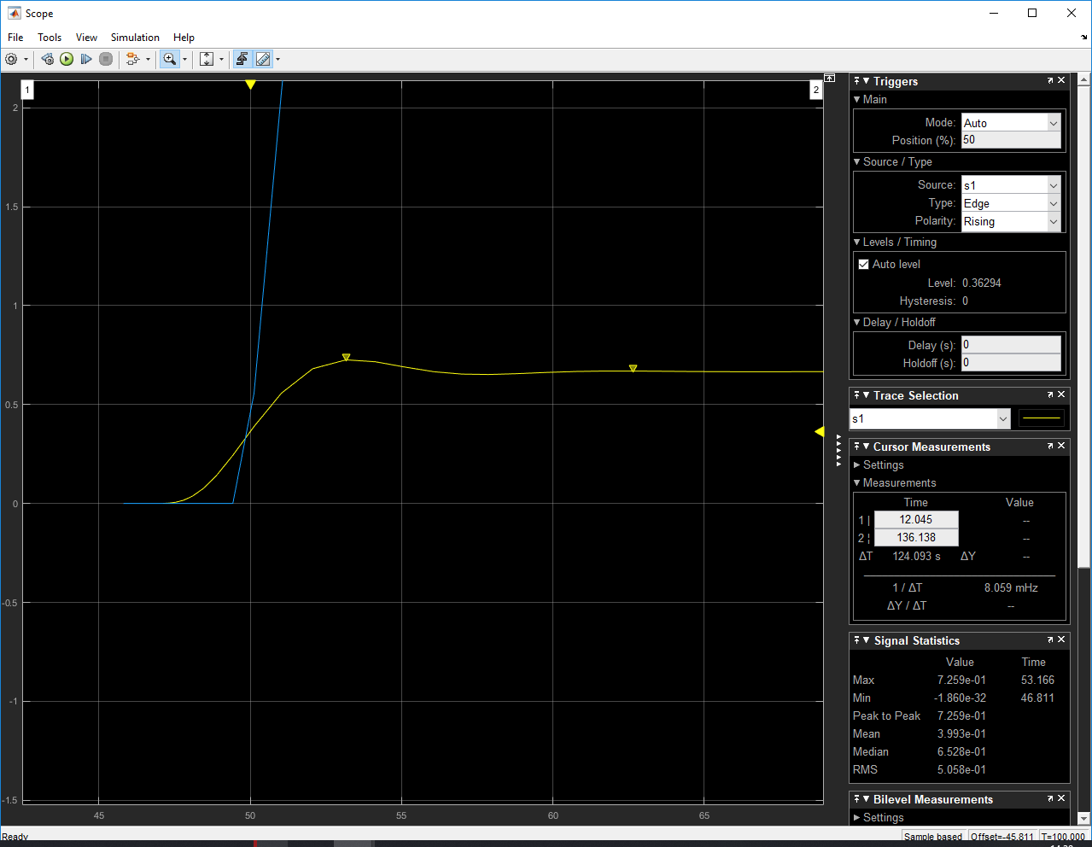

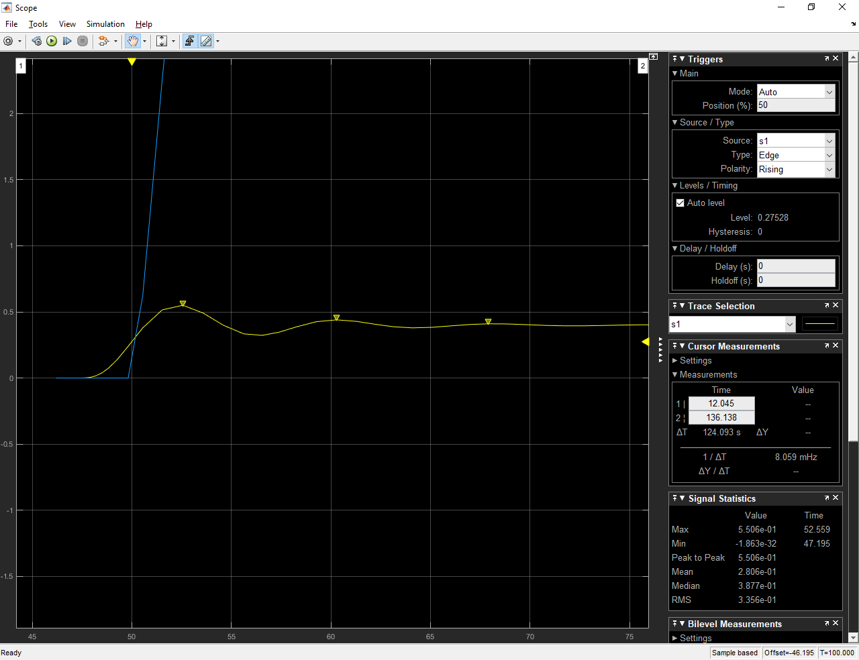
 | La diferencia en el caso de un tipo de planta 2, entre Lazo abierto y Lazo cerrado no es muy grande pero en el caso de tener lazo cerrado se realizan más oscilaciones hasta que se entra en la fase de estabilización, mientras que en lazo abierto apenas hay una oscilación
 | (en la que se alcanza la sobrelongación)

 | b)En ambos casos(planta tipo 1 y tipo 2) cuando tenemos un sistema en lazo cerrado podemos decir que la estabilidad disminuye, sin tener un controlador que regule la salida

 | 2.2_1 | tipo de planta 1
 |  | Método de Ziegler-Nichols
 |  | sistema L.Abierto
 |  | Paso1: Sintonizar PID : obtener retardo, ganancia, cte tiempo |  |  |  | Sintonía cualitativa del controlador PID en L.abierto
 |  | Paso 2: calcular parámetros PID con la tabla

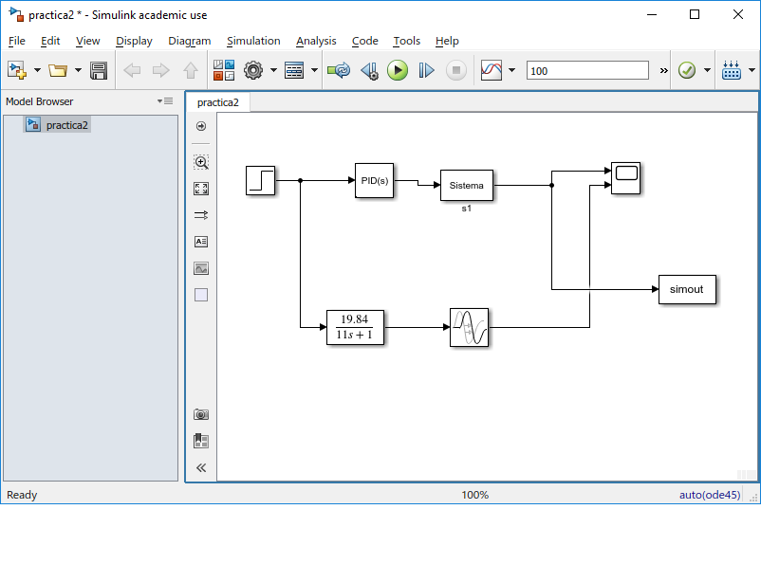
 |  | tipo planta 1, L.abierto | -> Obtenciión de parámetros en el apartado anterior
 |  |  |  |  |  |  |  | Con los parámetros calculados abajo
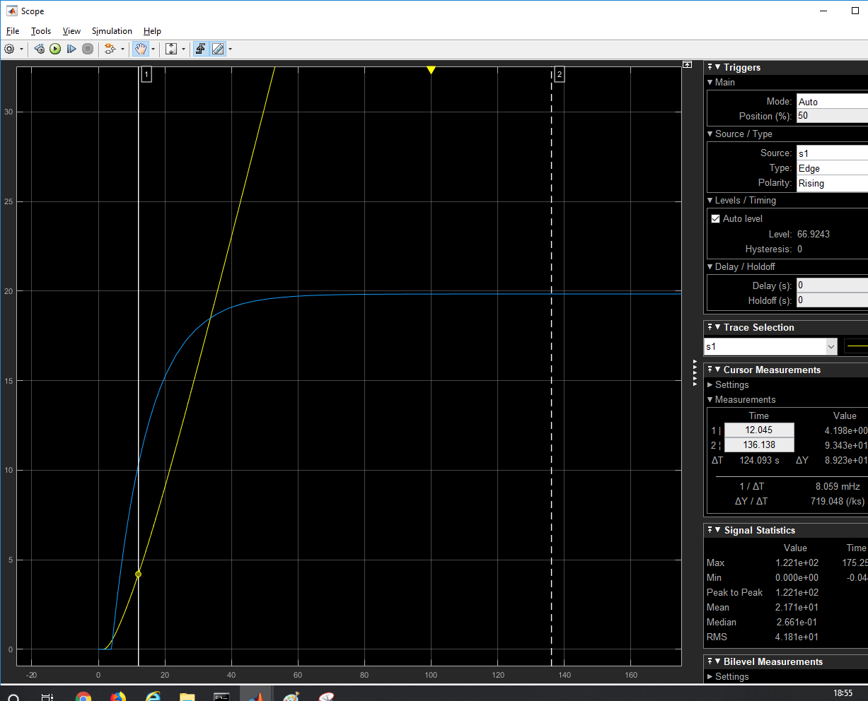

 |  |  |  |  |  |  |  |  | P = 1
 |  |  |  |  |  |  |  |  | I= 0
 |  |  |  |  |  |  |  |  | D = 0

 |  |  |  |  |  | Tp | To | k
 |  |  |  |  |  | 11 | 3 | 19.84

 |  | Con los parámetros ya obtenidos en el apartado anterior:
 |  |  | Kp | Ti | Td
 |  | P | 0.184811828
 |  | PI | 0.1663306452 | 9.99
 |  | PID | 0.2217741935 | 6 | 1.5
 |  | Controlador PID:
 |  |  |  | kp | 0.2217741935 | Parámetros iniciales calculados
 |  |  |  | Ki | 0.03696236559
 |  |  |  | kd | 0.3326612903

 |  | Controlador PID

 |  |  | Gráfica 1(PID) | Gráfica 2(PI)
 |  | kp = | 1 | 1
 |  | ki= | 0.000010 | 1
 |  | kd= | 0.5 | 0
 |  | Ki disminuye ess

 |  |  | Gráfica 1
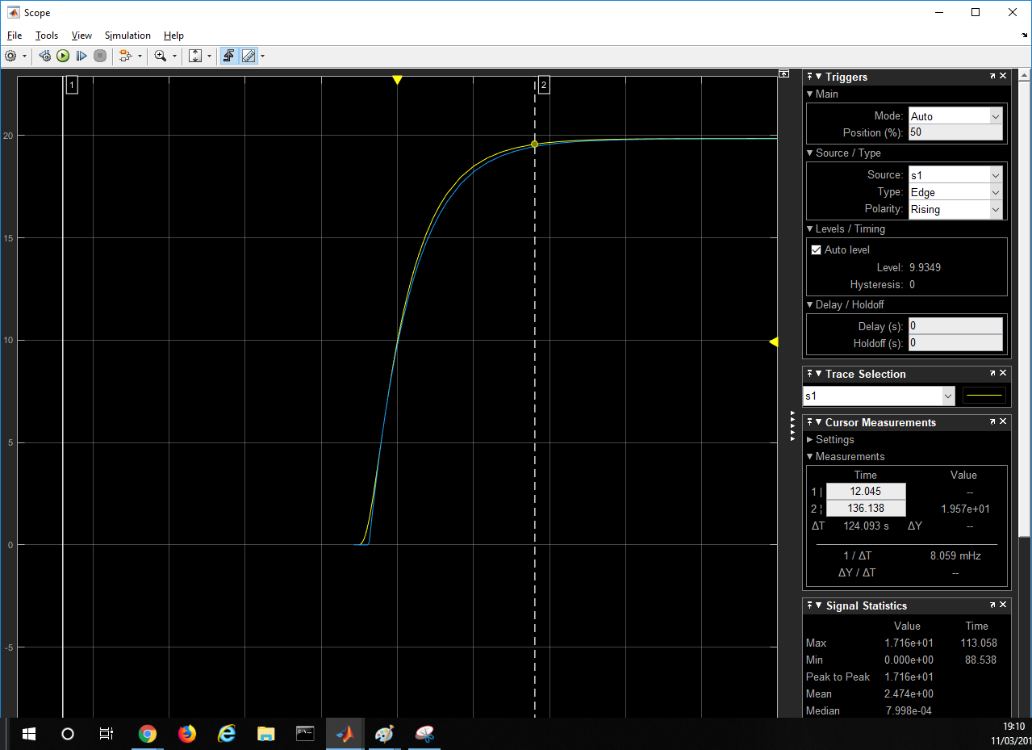

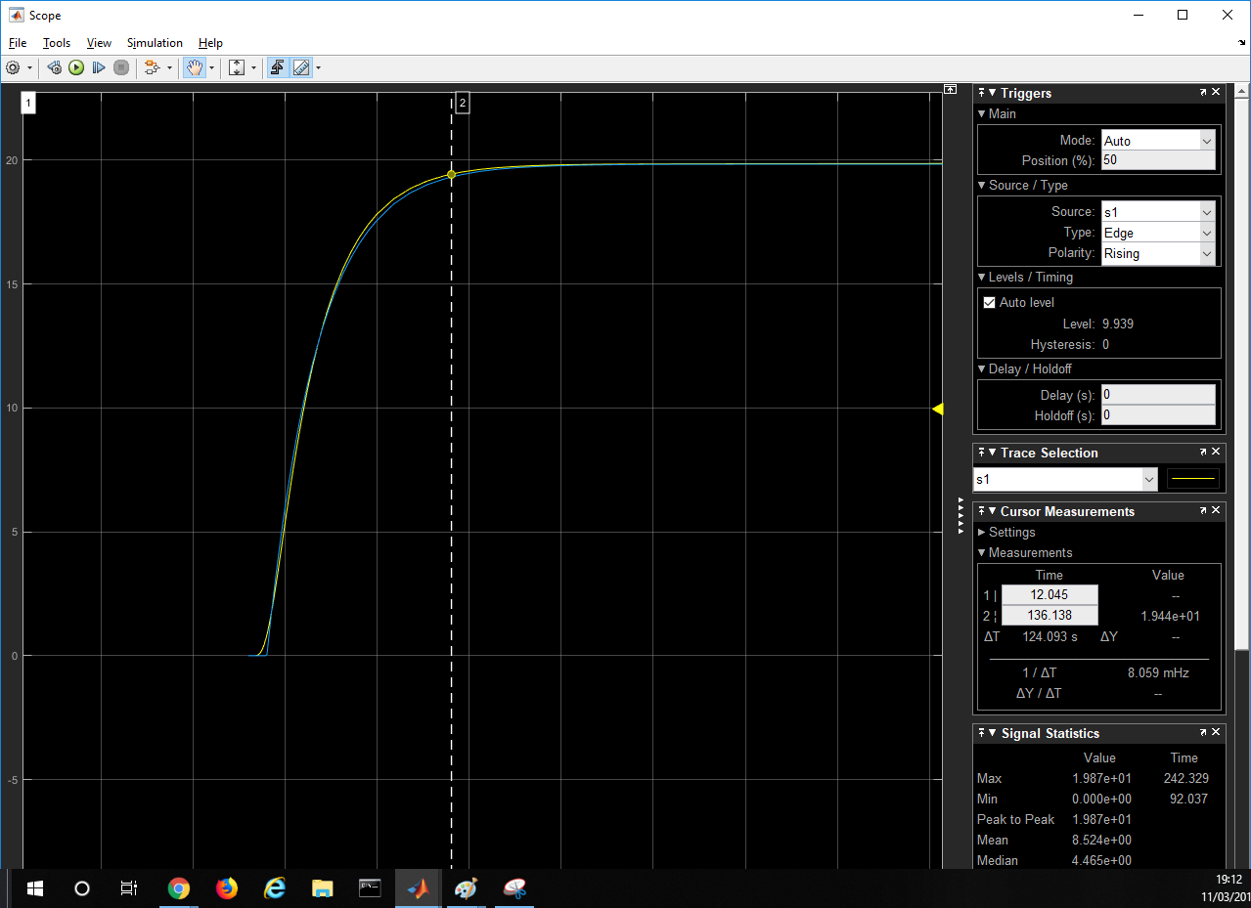
 |  |  | Gráfica 2

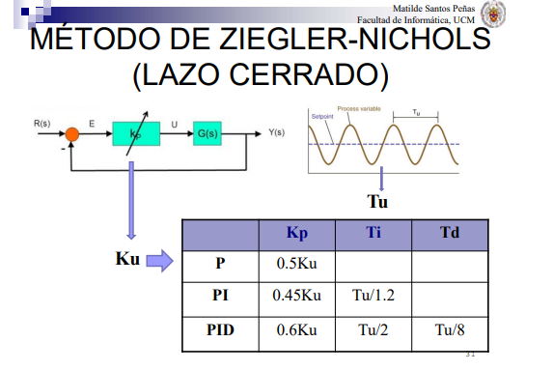

 |  | En Lazo cerrado calcular salidas y ess
 |  | Obtención de parámetros
 |  | Tu =
 |  | Ku =

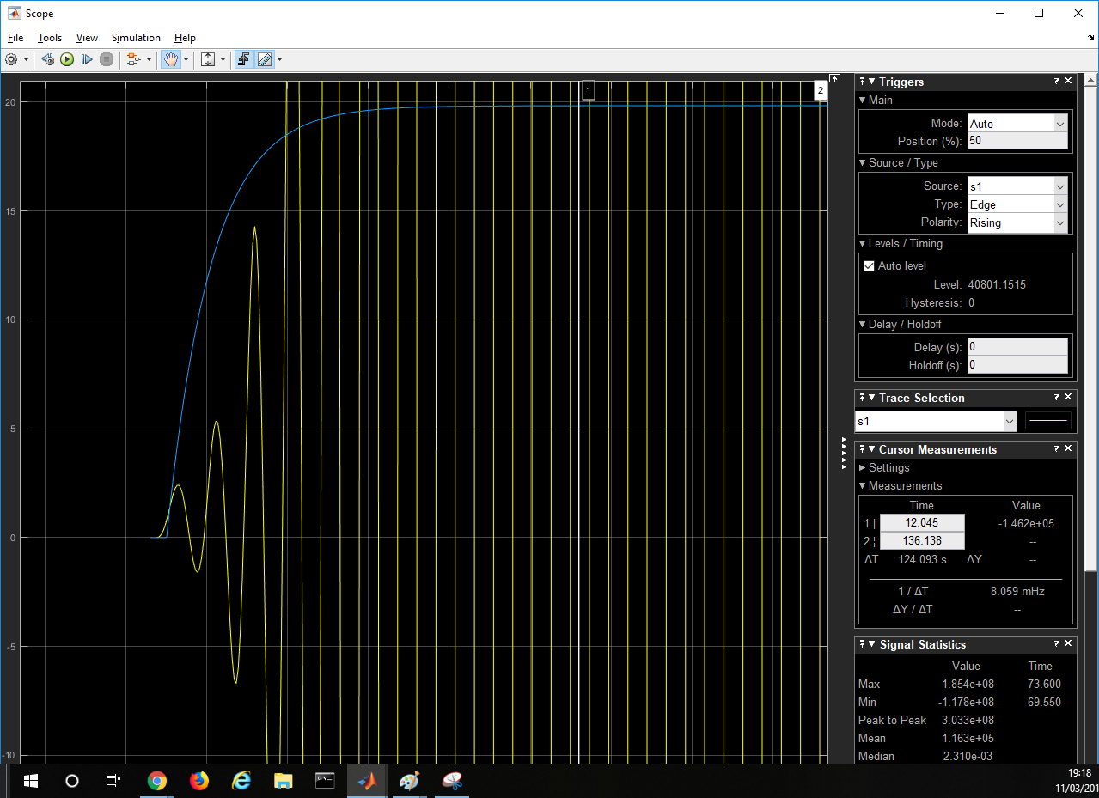
 |  | Aplicar lazo cerrado al controlador con los parámetros obtenidos |  |  |  |  | ir probando a variar kp, ki, kd
 |  | PID:
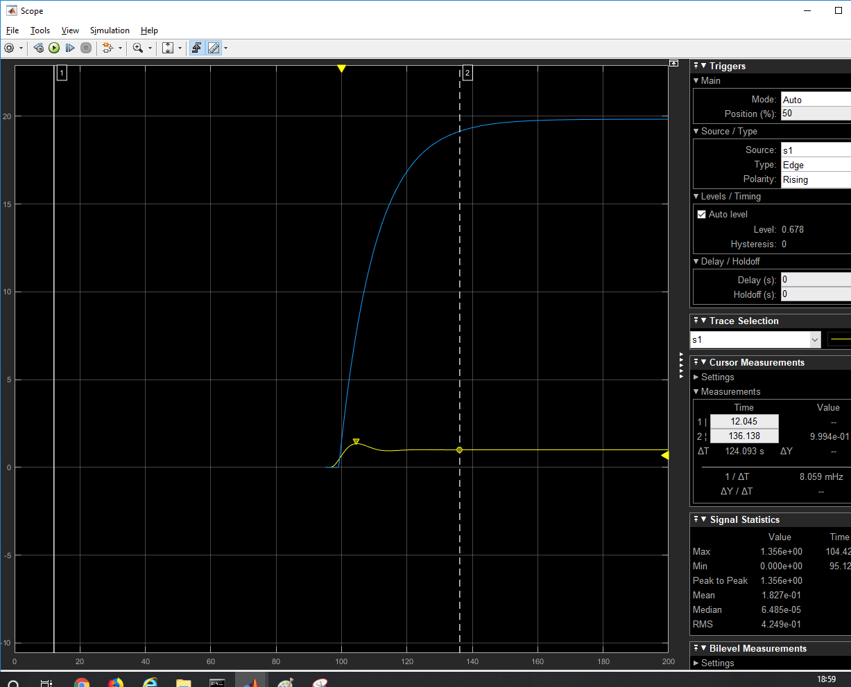

 |  |  |  |  | salida sistema | salida func transf
 |  | PID |  |  | 1 | 19.84
 |  | PI | hace más oscilaciones |  |  | 19.84
 |  | P | es parecido a PID |  |  | 19.84
 |  | Ninguno llega al valor esperado

 |  | 2_2_2 | Tipo planta 2 | bloque gain : | 2.976 | Sistema críticamente estable
 |  |  | ku = | 2.976
 |  |  | Tu = | 6.708

 |  |  |  | kp | Ti | Td
 |  |  | PID | 1.7856 | 3.354 | 0.8385
 |  |  | PI | 1.3392 | 5.59
 |  |  | P | 1.488

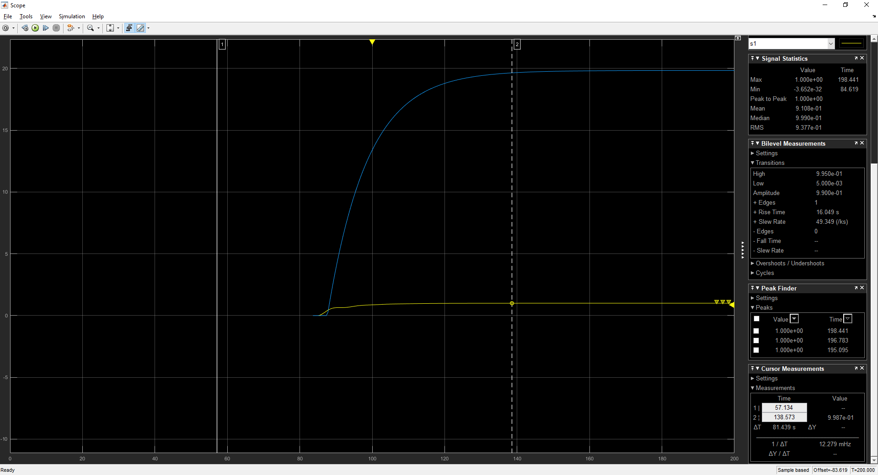
 |  |  |  |  |  |  |  |  |  | PI | P
 |  | PID

 |  |  | 2_2_3
 |  |  | Si aumento mucho la Ki para poder eliminar el enorme error estacionario, el sistema pasa a ser fuertemente inestable
 |  |  | Si además aumento la Kd, la estabilidad mejora y entonces el sistema deja de ser inestable pero no conseguimos reducir el error estacionario

 |  |  | 2_2_4
 |  |  | con los p, Ki, kd calculados anteriormente en el PID
 |  |  | kp | 0.22177
 |  |  | Ki | 0.0369
 |  |  | kd | 0.33266
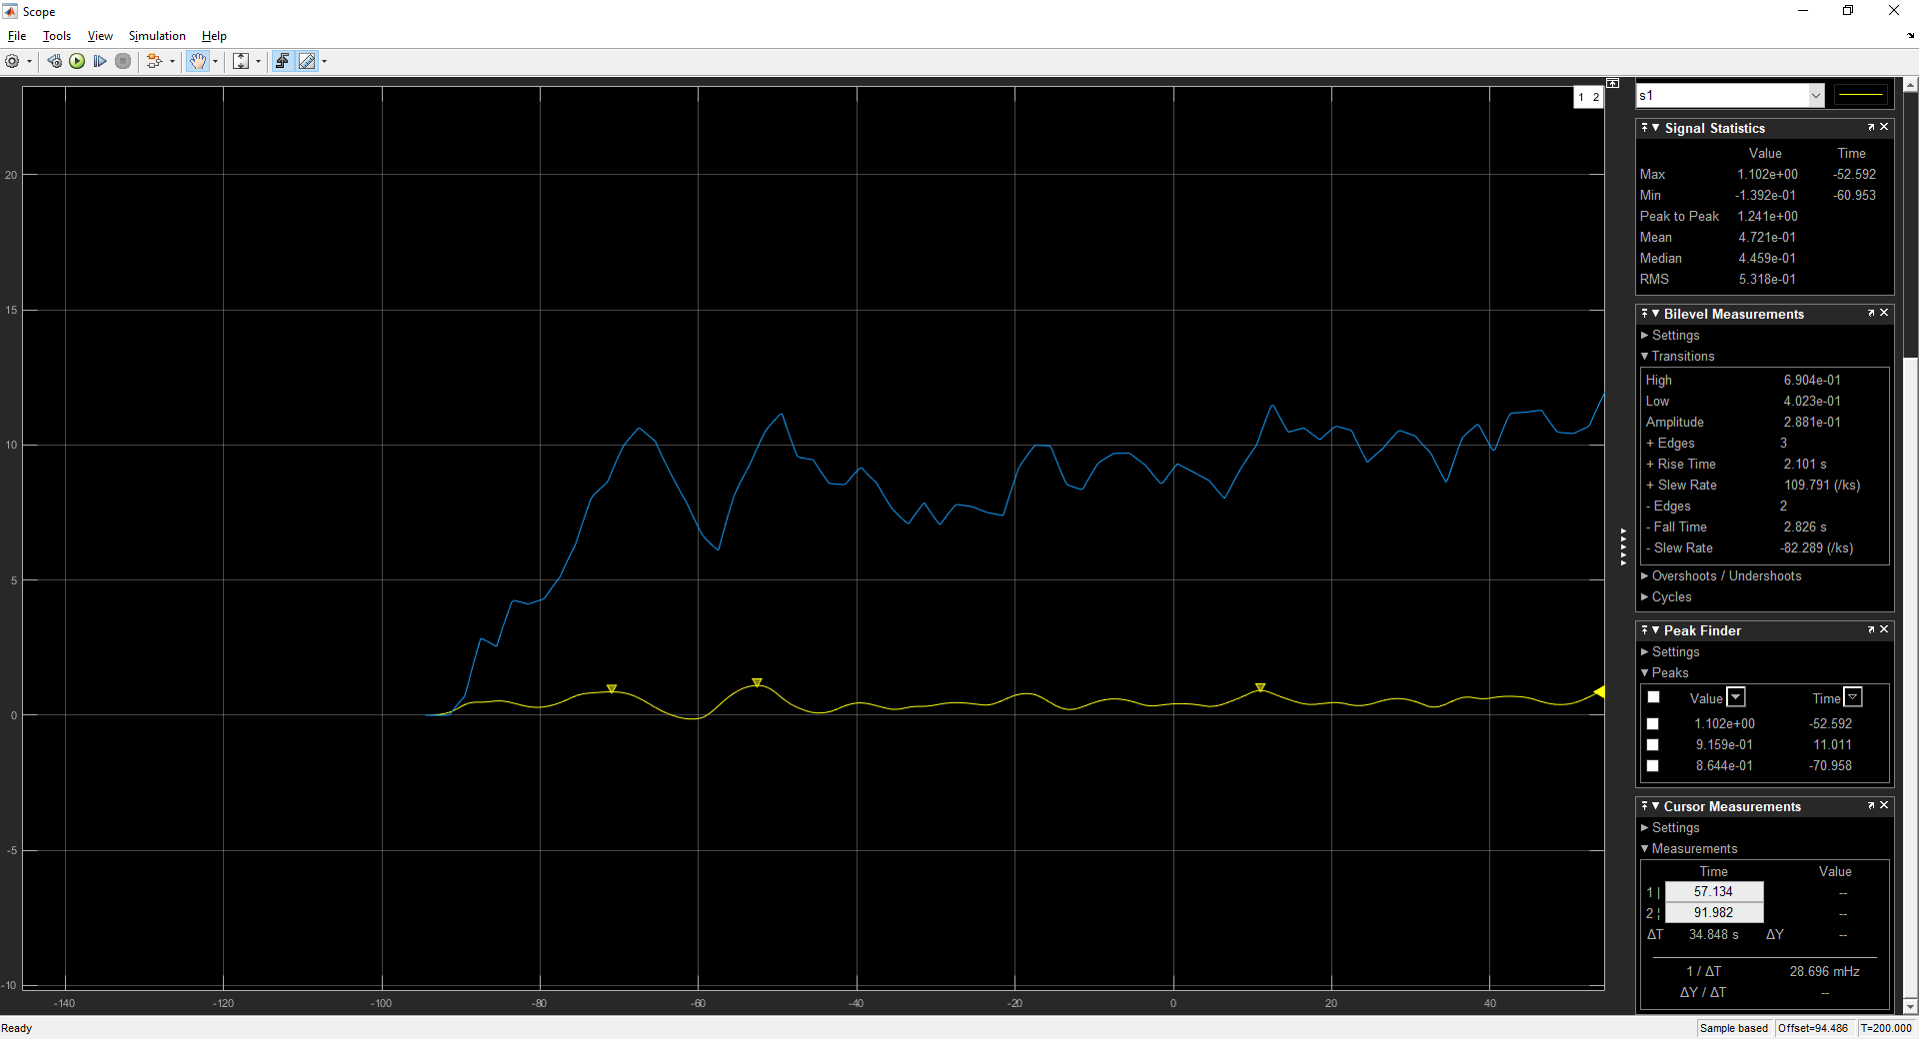

 |  |  | planta tipo 2
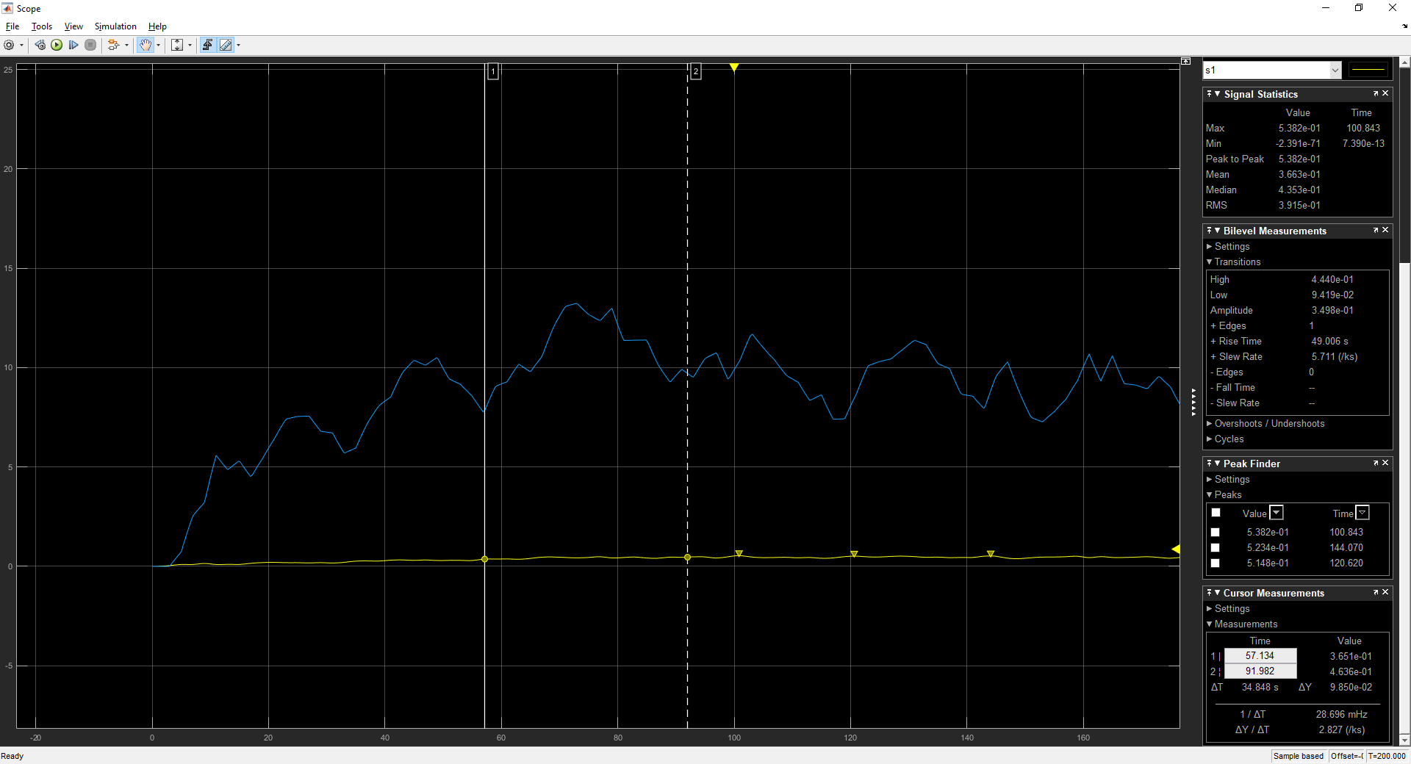

 |  |  | 2_3

 |  |  | Repetimos apartado 2.2.2
 |  |  | kp | 0.7488 |  | Al añadirle ruido el sistrema pasa de ser estable a ser inestable
 |  |  | ki | 0.2083
 |  |  | kd | 0.6727

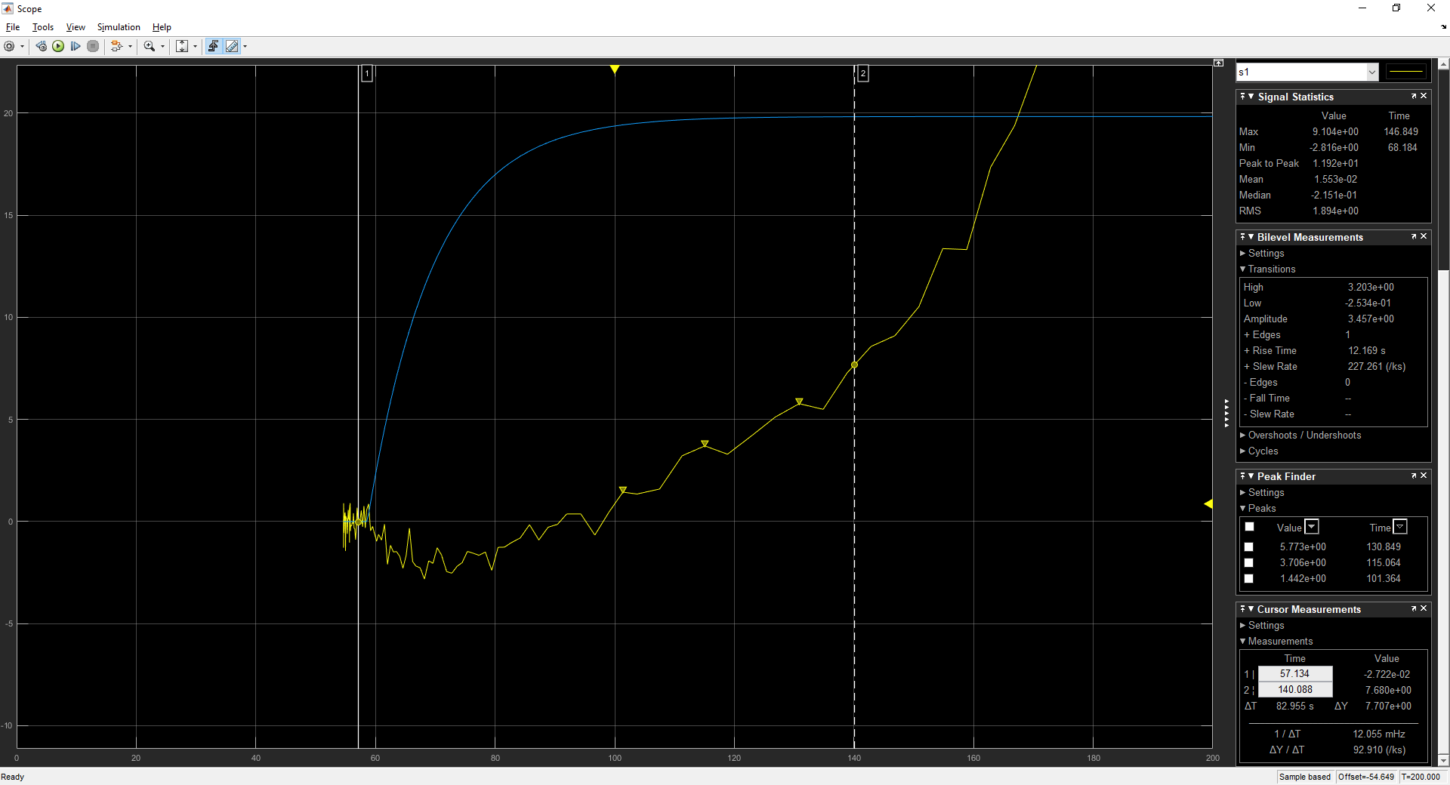

 |  |  | si sintonizo PID, reduciendo Kd = 0 ya que kd es la que amplifica la señal de ruido el sistema sigue siendo inestable , el ruido afecta igual, aunque la gráfica de salida es oscilatoria y se acerca a ser criticamente estable

